Sprongbochten type 3 & 4
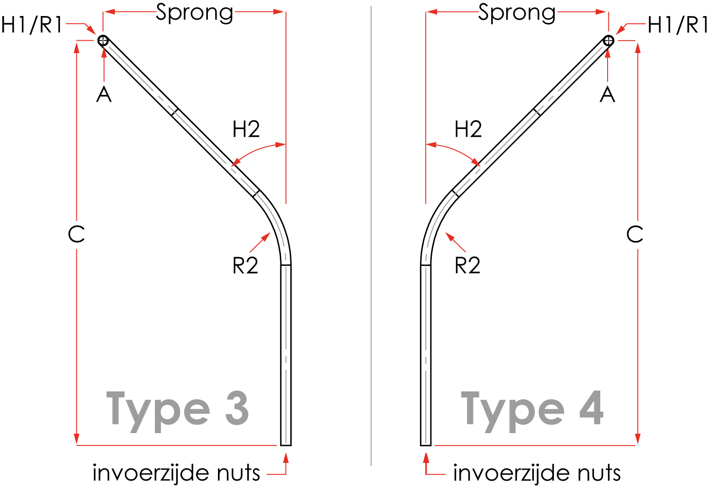

Sprongbochten type 3 & 4
versie 1.2

Hoogte (A) is standaard 1200 mm.
Maatvoering is in millimeters.
Hoek 1 (H1) is altijd 90 graden
Hoek 2 (H2) is standaard 45 graden
Hoek 2 (H2) is te bepalen volgen dropdownmenu

Standaard radius ø50/63=500 mm
Standaard radius ø50-blauw=750 mm

Type | Kleur | Aantal | Diam. | R1 | H1 | R2 | H2 | Nuts | A | Sprong | C | Uit 1 stuk? | Trekkoord? | Merken met | Zaaglengte
 |  |  |  |  |  |  |  |  |  |  |  |  |  |  | Type

